改变记录
改变记录

版本号 | 改版日 | 具体Sheet | 微信分组表 | DB反应 | 工程反应 | 修改者

表一览
表一览

系统名称 |  |  | 劳务招标
系统ID |  |  | lobor

No. | 表名 |  | 种类 | 表ID | 说明 | 主键ID | 保存周期 （月） | 年件数 | 备注 | 是否 删除
 | 逻辑名称 | 物理名称
1 | 节点管理表 | sx_zl_node | TABLE
1 | 图片表 | sx_zl_picture | TABLE
1
1
1
1
1
1
1
1
1
10
11
12
13
14
15
16
17
18
19
20

海外疫情复工表
系统名 |  | 后台问题归类 |  |  | 表结构定义书 |  |  |  |  |  |  |  | 作成者 |  | 作成日
子系统名 |  | zj-seal |  |  |  |  |  |  |  |  |  |  | 更新者 |  | 更新日

表明名（物理名） |  |  | zj_hw_sars |  | 逻辑名称 |  |  | 海外疫情复工表 |  |  |  | 包名： |  | com.apih5.mybatis

No. | 項目名（逻辑名） |  |  | 英字名（物理名） | PK | Not Null | 类型 |  | 全体 位数 | 小数位数 | 备注说明 |  |  |  |  | CODE定义书No. | No. | 項目名（逻辑名） |  |  | 英字名（物理名） | Java类型 | JSON生成 |  |  | CODE定义书No.

1 | 申请id |  |  | sars_id | ○ | ○ | char |  | 32 |  |  |  |  |  |  |  |  |  |  |  |  |  | { "carId":"11", "carName":"11", "financialNumber":"11", "modelNumber":"11", "carStandard":"11", "subordinateUnit":"11", "useUnit":"11", "location":"11", "accountedForDate":"11", "isCarCheck":"11", "isCarInsurance":"11", "createTime":"11", "createUser":"11", "createUserId":"11", "modifyTime":"11", "modifyUser":"11", "modifyUserId":"11" }
2 | 类型 |  |  | sars_type |  |  | char |  | 1 |  | 0：本单位 1：协作队伍
2 | 标题 |  |  | title |  |  | varchar |  | 500
3 | 申请单位 |  |  | apply_company_name |  |  | varchar |  | 500
4 | 所在国家 |  |  | country |  |  | varchar |  | 500
5 | 所属区域 |  |  | region |  |  | varchar |  | 500
6 | 返岗日期 |  |  | return_date |  |  | date
7 | 申请日期 |  |  | apply_date |  |  | date
8 | 去往项目名称 |  |  | apply_project_name |  |  | varchar |  | 500
9 | 协作单位名称 |  |  | cooperation_name |  |  | varchar |  | 500
13 | 流程id |  |  | apih5_flow_id |  |  | char |  | 32
13 | workid |  |  | work_id |  |  | char |  | 32
14 | 流程状态 |  |  | apih5_flow_status |  |  | char |  | 2
14 | 流程节点状态 |  |  | apih5_flow_node_status |  |  | char |  | 2
15 | 意见1 |  |  | opinion_field1 |  |  | text
16 | 意见2 |  |  | opinion_field2 |  |  | text
17 | 意见3 |  |  | opinion_field3 |  |  | text
18 | 意见4 |  |  | opinion_field4 |  |  | text
19 | 意见5 |  |  | opinion_field5 |  |  | text
20 | 意见6 |  |  | opinion_field6 |  |  | text
21 | 意见7 |  |  | opinion_field7 |  |  | text
22 | 意见8 |  |  | opinion_field8 |  |  | text
23 | 意见9 |  |  | opinion_field9 |  |  | text
24 | 意见10 |  |  | opinion_field10 |  |  | text
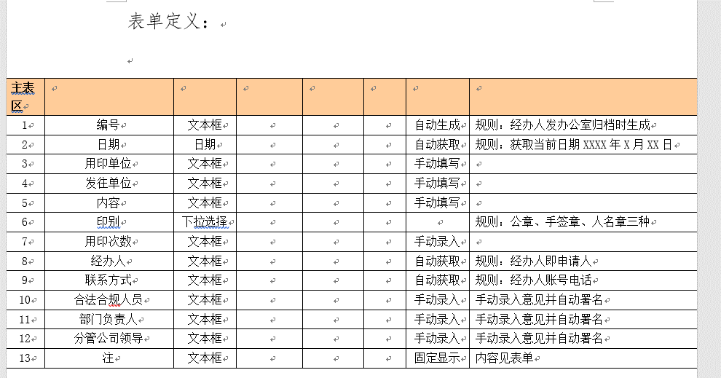
29 | 备注 |  |  | remark |  |  | text
10 | 扩展1 |  |  | ext1 |  |  | varchar |  | 100
11 | 扩展2 |  |  | ext2 |  |  | varchar |  | 100
12 | 扩展3 |  |  | ext3 |  |  | varchar |  | 100
13 | 扩展4 |  |  | ext4 |  |  | varchar |  | 100
14 | 扩展5 |  |  | ext5 |  |  | varchar |  | 100
15 | 扩展6 |  |  | ext6 |  |  | varchar |  | 100
16 | 扩展7 |  |  | ext7 |  |  | varchar |  | 100
17 | 扩展8 |  |  | ext8 |  |  | varchar |  | 100
18 | 扩展9 |  |  | ext9 |  |  | varchar |  | 100
19 | 扩展10 |  |  | ext10 |  |  | varchar |  | 100
30 | 删除标识 |  |  | del_flag |  |  | char |  | 1 |  | 0:未删除 1：逻辑删除
31 | 创建时间 |  |  | create_time |  |  | datetime |  |  |  | YYYY-MM-DD hh24:mi:ss
32 | 创建者 |  |  | create_user |  |  | char |  | 32
33 | 创建者姓名 |  |  | create_user_name |  |  | varchar |  | 100
34 | 更新时间 |  |  | modify_time |  |  | datetime |  |  |  | YYYY-MM-DD hh24:mi:ss
35 | 更新者 |  |  | modify_user |  |  | char |  | 32
36 | 更新者姓名 |  |  | modify_user_name |  |  | varchar |  | 100

 |  |  |  |  |  |  |  |  |  |  |  |  |  |  |  |  | 文字描述
索引，制约等 |  |  |  |  |  |  |  |  |  |  |  |  |  |  |  |  |  |  | sql语句名称 | selectVoteList
 |  |  |  |  |  |  |  |  |  |  |  |  |  |  |  |  |  |  | 返回类型 | BaseResultMap |  |  |  | java返回类型 | List
 |  |  |  |  |  |  |  |  |  |  |  |  |  |  |  |  |  |  | 输入类型 | 类 |  |  |  | java输入类型 | 类
 |  |  |  |  |  |  |  |  |  |  |  |  |  |  |  |  |  |  | sql语句内容 | select <include refid="Base_Column_List" /> from wdp_vote

 |  |  |  |  |  |  |  |  |  |  |  |  |  |  |  |  | 文字描述
 |  |  |  |  |  |  |  |  |  |  |  |  |  |  |  |  |  |  | sql语句名称 | findVoteListByConditions
 |  |  |  |  |  |  |  |  |  |  |  |  |  |  |  |  |  |  | 返回类型 | BaseResultMap |  |  |  | java返回类型 | List
 |  |  |  |  |  |  |  |  |  |  |  |  |  |  |  |  |  |  | 输入类型 | java.lang.String |  |  |  | java输入类型 | 类
 |  |  |  |  |  |  |  |  |  |  |  |  |  |  |  |  |  |  | sql语句内容 | select <include refid="Base_Column_List" /> from wdp_vote where 1=1 <if test="_parameter != null and _parameter.voteTitle!= null and _parameter.voteTitle != ''"> AND vote_title = #{_parameter.voteTitle} </if> <if test="_parameter != null and _parameter.state != null and _parameter.state != ''"> AND state = #{_parameter.state} </if> <if test="_parameter != null and _parameter.startDate != null and _parameter.startDate != ''"> <![CDATA[AND start_date >= #{_parameter.startDate}]]> </if> <if test="_parameter != null and _parameter.endDate != null and _parameter.endDate != ''"> <![CDATA[AND end_date <= #{_parameter.endDate}]]> </if>

 |  |  |  |  |  |  |  |  |  |  |  |  |  |  |  |  | 文字描述
 |  |  |  |  |  |  |  |  |  |  |  |  |  |  |  |  |  |  | sql语句名称 | selectByIdtest3
 |  |  |  |  |  |  |  |  |  |  |  |  |  |  |  |  |  |  | 返回类型 | BaseResultMap |  |  |  | java返回类型 | 类
 |  |  |  |  |  |  |  |  |  |  |  |  |  |  |  |  |  |  | 输入类型 | java.lang.String |  |  |  | java输入类型 | 类
 |  |  |  |  |  |  |  |  |  |  |  |  |  |  |  |  |  |  | sql语句内容 | select <include refid="Base_Column_List" /> from base_department where oa_id = #{oaId,jdbcType=VARCHAR}

 |  |  |  |  |  |  |  |  |  |  |  |  |  |  |  |  | 文字描述
 |  |  |  |  |  |  |  |  |  |  |  |  |  |  |  |  |  |  | sql语句名称 | selectByIdtest4
 |  |  |  |  |  |  |  |  |  |  |  |  |  |  |  |  |  |  | 返回类型 | BaseResultMap |  |  |  | java返回类型 | 类
 |  |  |  |  |  |  |  |  |  |  |  |  |  |  |  |  |  |  | 输入类型 | java.lang.String |  |  |  | java输入类型 | 类
 |  |  |  |  |  |  |  |  |  |  |  |  |  |  |  |  |  |  | sql语句内容 | select <include refid="Base_Column_List" /> from base_department where oa_id = #{oaId,jdbcType=VARCHAR}

